Notice

Les données fournies dans ce fichier ont été produites dans le cadre du projet AGRIBALYSE. Elles sont mises à disposition publiquement par les partenaires du projet, dans le cadre de la politique "openData " de l'ADEME (licence Etalab). Ces données renseignent sur les impacts environnementaux des productions agricoles et de quelques produits de la mer; calculées selon la méthode de l'Analyse du Cycle de Vie (ACV). La méthodologie est décrite en détail dans la documentation disponible sur le site web. Ces données sont une version simplifiée de la base de données Agribalyse, exploitable dans son intégralité avec les logiciels ACV (SimaPro, openLCA, Brightway). Ces données, à l'étape agricole (incluant les intrants agricoles et les opérations à la ferme); sont complémentaires aux données sur les produits alimentaires (incluant les étapes de transformation, logistique, emballage, préparation...) disponibles sur le site web. | 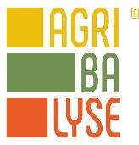

www.agribalyse.fr

La base de données est propriétée de l'ADEME, elle est pilotée au sein du GIS Revalim.

AGB_agri_conv
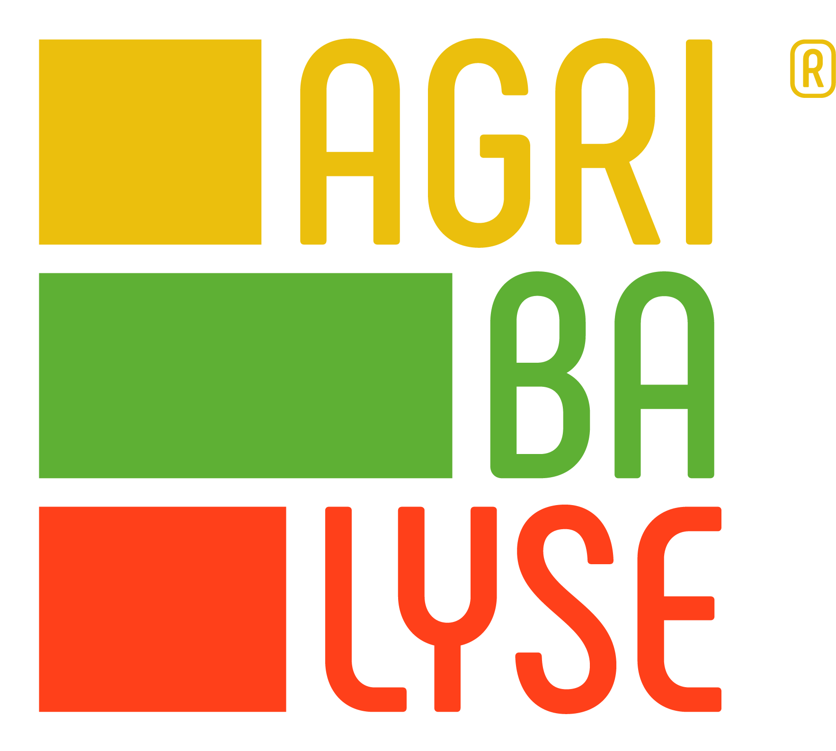 | Productions agricoles francaises |  |  |  |  |  |  |  | *Ces indicateurs représentent l’impact sur la santé lié à l’exposition de la population générale aux contaminants chimiques via les pollutions du milieu (air, eau, sol). Ces contaminants émis dans l’environnement sont notamment des pesticides, des métaux lourds ou encore des polluants industriels. L’exposition par ingestion directe d’un aliment contenant des résidus de pesticides n’est pour l’instant pas intégrée dans les calculs d’Analyse du Cycle de Vie. Cette exposition est par ailleurs encadrée par la réglementation « Limites Maximales de Résidus (LMR) » au niveau français et européen.
 |  |  | Score unique EF3.1 | Changement climatique | Appauvrissement de la couche d'ozone | Rayonnements ionisants | Formation photochimique d'ozone | Particules | Effets toxicologiques sur la santé humaine : substances non-cancérogènes* | Effets toxicologiques sur la santé humaine : substances cancérogènes* | Acidification terrestre et eaux douces | Eutrophisation eaux douces | Eutrophisation marine | Eutrophisation terreste | Écotoxicité pour écosystèmes aquatiques d'eau douce | Utilisation du sol | Épuisement des ressources eau | Épuisement des ressources énergétiques | Épuisement des ressources minéraux
Nom du Produit en Français (traduction approximative GoogleTranslate) | LCI Name | Catégorie | mPt/kg | kg CO2 eq/kg | kg CFC11 eq/kg | kBq U-235 eq/kg | kg NMVOC eq/kg | disease inc./kg | CTUh/kg | CTUh/kg | mol H+ eq/kg | kg P eq/kg | kg N eq/kg | mol N eq/kg | CTUe/kg | Pt/kg | m3 depriv./kg | MJ/kg | kg Sb eq/kg
Boeuf, moyenne nationale, à la ferme/FR U | Beef cattle, national average, at farm gate/FR U | Agricultural\Animal production\Bovine\Transformation | 1.349 | 13.93 | 3.00E-07 | 3.61E-01 | 2.02E-02 | 1.31E-06 | 2.70E-07 | 6.74E-09 | 1.95E-01 | 8.08E-04 | 4.41E-02 | 8.63E-01 | 6.69E+01 | 9.99E+02 | 2.88E+00 | 2.98E+01 | 2.43E-05
Génisse allaitante système d'engraissement conventionnel, plus de 1,2 UGB par ha, à la ferme/FR U | Suckler heifer, conventional, fattening system, more than 1.2 LU per ha, at farm gate/FR U | Agricultural\Animal production\Bovine\Transformation | 1.653 | 17.15 | 3.76E-07 | 5.44E-01 | 2.45E-02 | 1.67E-06 | 3.22E-07 | 7.02E-09 | 2.50E-01 | 6.67E-04 | 6.11E-02 | 1.11E+00 | 5.36E+01 | 1.01E+03 | 3.45E+00 | 3.87E+01 | 2.11E-05
Taurillon allaitant, conventionnel, système d'engraissement, moins de 1.2 UGB par ha, à la ferme/FR U | Young suckler bull, conventional, fattening system, less than 1.2 LU per ha, at farm gate/FR U | Agricultural\Animal production\Bovine\Transformation | 1.647 | 16.80 | 3.43E-07 | 4.39E-01 | 2.35E-02 | 1.57E-06 | 3.42E-07 | 9.05E-09 | 2.33E-01 | 1.14E-03 | 4.39E-02 | 1.03E+00 | 9.30E+01 | 1.47E+03 | 3.47E+00 | 3.61E+01 | 3.35E-05
Taurillon allaitant, conventionnel, système d'engraissement, plus de 1.2 UGB par ha, à la ferme/FR U | Young suckler bull, conventional, fattening system, more than 1.2 LU per ha, at farm gate/FR U | Agricultural\Animal production\Bovine\Transformation | 1.491 | 15.12 | 3.52E-07 | 3.91E-01 | 2.23E-02 | 1.47E-06 | 3.44E-07 | 7.83E-09 | 2.19E-01 | 1.01E-03 | 5.39E-02 | 9.67E-01 | 1.10E+02 | 8.34E+02 | 3.03E+00 | 3.19E+01 | 2.50E-05
Taurillon laitier, conventionnel, système d'engraissement, à la ferme/FR U | Young dairy bull, conventional, fattening system, at farm gate/FR U | Agricultural\Animal production\Bovine\Transformation | 0.782 | 7.63 | 1.75E-07 | 2.33E-01 | 1.34E-02 | 7.13E-07 | 1.68E-07 | 5.32E-09 | 1.06E-01 | 1.07E-03 | 2.74E-02 | 4.58E-01 | 1.12E+02 | 3.43E+02 | 1.95E+00 | 1.66E+01 | 2.62E-05
Vache allaitante de réforme, conventionnel, vache allaitante système, moins de 1.2 UGB par ha, à la ferme/FR U | Suckler cull cow, conventional, suckler cow system, less than 1.2 LU per ha, at farm gate/FR U | Agricultural\Animal production\Bovine\Transformation | 1.798 | 18.73 | 3.52E-07 | 4.96E-01 | 2.60E-02 | 1.70E-06 | 3.34E-07 | 9.36E-09 | 2.53E-01 | 9.85E-04 | 4.57E-02 | 1.12E+00 | 4.55E+01 | 1.98E+03 | 3.00E+00 | 4.11E+01 | 3.35E-05
Vache allaitante de réforme, conventionnel, vache allaitante système, plus de 1.2 UGB par ha, à la ferme/FR U | Suckler cull cow, conventional, suckler cow system, more than 1.2 LU per ha, at farm gate/FR U | Agricultural\Animal production\Bovine\Transformation | 1.511 | 15.86 | 3.65E-07 | 4.51E-01 | 2.20E-02 | 1.52E-06 | 2.94E-07 | 6.28E-09 | 2.27E-01 | 5.72E-04 | 5.69E-02 | 1.01E+00 | 4.62E+01 | 9.63E+02 | 2.95E+00 | 3.51E+01 | 1.82E-05
Vache de réforme, conventionnel, système laitier de montagne, grass nourri, à la ferme/FR U | Cull cow, conventional, highland milk system, grass fed, at farm gate/FR U | Agricultural\Animal production\Bovine\Transformation | 1.257 | 13.58 | 3.04E-07 | 2.28E-01 | 1.95E-02 | 1.21E-06 | 1.99E-07 | 5.85E-09 | 1.80E-01 | 6.54E-04 | 2.91E-02 | 7.95E-01 | 3.11E+01 | 1.20E+03 | 2.72E+00 | 3.01E+01 | 2.23E-05
Vache de réforme, conventionnel, système laitier de plaine, ensillage de maïs 10 à 30%, à la ferme/FR U | Cull cow, conventional, lowland milk system, silage maize 10 to 30%, at farm gate/FR U | Agricultural\Animal production\Bovine\Transformation | 1.045 | 10.69 | 2.31E-07 | 2.08E-01 | 1.62E-02 | 1.03E-06 | 2.05E-07 | 5.06E-09 | 1.54E-01 | 6.42E-04 | 3.57E-02 | 6.79E-01 | 5.95E+01 | 5.99E+02 | 3.31E+00 | 2.06E+01 | 2.16E-05
Vache de réforme, conventionnel, système laitier de plaine, ensillage de maïs 5 à 10%, à la ferme/FR U | Cull cow, conventional, lowland milk system, silage maize 5 to 10%, at farm gate/FR U | Agricultural\Animal production\Bovine\Transformation | 1.231 | 11.82 | 1.95E-07 | 1.87E-01 | 1.77E-02 | 1.36E-06 | 2.57E-07 | 5.07E-09 | 2.03E-01 | 4.54E-04 | 4.07E-02 | 9.00E-01 | 2.67E+01 | 7.82E+02 | 2.07E+00 | 1.69E+01 | 2.00E-05
Vache de réforme, conventionnel, système laitier de plaine, ensillage de maïs plus de 30%, à la ferme/FR U | Cull cow, conventional, lowland milk system, silage maize more than 30%, at farm gate/FR U | Agricultural\Animal production\Bovine\Transformation | 0.814 | 8.68 | 1.95E-07 | 1.66E-01 | 1.36E-02 | 7.50E-07 | 1.55E-07 | 4.17E-09 | 1.13E-01 | 5.37E-04 | 3.03E-02 | 4.97E-01 | 4.64E+01 | 5.29E+02 | 2.37E+00 | 1.71E+01 | 1.86E-05
Veau conventionnel, système d'engraissement, calves from système laitier de plaine, à la ferme/FR U | Veal, conventional, fattening system, calves from lowland milk system, at farm gate/FR U | Agricultural\Animal production\Bovine\Transformation | 0.957 | 9.95 | 2.90E-07 | 4.49E-01 | 1.83E-02 | 6.83E-07 | 1.97E-07 | 4.81E-09 | 1.02E-01 | 9.78E-04 | 7.11E-02 | 4.38E-01 | 8.73E+01 | 6.97E+02 | 2.68E+00 | 3.85E+01 | 1.59E-05

